Накладная-№3
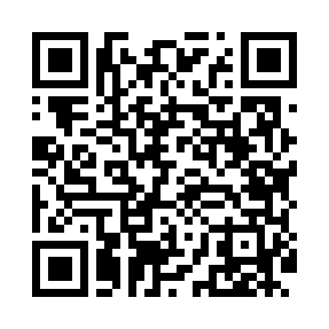
Номер товарно-транспортной накладной: |  |  | Торговый представитель: Amriyev Muhammad
Поставщик: Toshkent falcon fly 2 |  |  | Телефон торгового представителя: +998972880505
Дата отгрузки: 13.12.2025 |  |  | Контрагент: """" Klient
Дата консигнации: |  |  | Адрес:
Доставщик: |  |  | Телефон:
Телефон доставщика:
Время заказа: 13.12.2025 15:20:04
№ | Штрих-код | Название товаров (работ,услуг) | Количество | Количество в кейсе | Цена | Сумма
 |  |  | 74 |  |  | 79.5
1 | 8186203751603 | Десерт таёқчалари 12 pcs DB-130-117 | 40 | 40 шт. | 0.30 | 12
2 | 6868681018295 | Совок для сыпучих продуктов корма ADS6599C-10 DB-5-225 | 2 | 2 шт. | 0.90 | 1.80
3 | 6936342614602 | Щипцы кухонные металлическая 33см DB-65-23 | 5 | 5 шт. | 1.10 | 5.50
4 | 6795202409853 | Металический щипцы DB-5-9 | 4 | 4 шт. | 0.40 | 1.60
5 | 6936342605907 | Щипцы кухонные металлическая AFN90-5 XP-50-1 | 3 | 3 шт. | 0.20 | 0.60
6 | 6920701091371 | Поднос столовый пластмасс 009 49*34CM XP-91-2 4 | 20 | 20 шт. | 2.90 | 58
Итого: 79.5$|->UZS: 993,750.00

